상품제안서
친환경 크라프트수첩(대)+점착메모지 세트 | 상품코드: S04291

 |  |  |  |  |  |  | 02-713-8555 | www.synergygift.co.kr
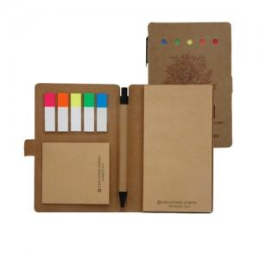

【상세/제작정보】

【인쇄/포장옵션】 | 기타 / OPP(비닐)

【공급단가】 | 수량 | 500~ | 1,000~ | 3,000~ | 5,000~ | 10,000~
*VAT별도 | 1도 인쇄 | 2,080원 | 2,040원 | 2,000원 | 1,920원 | 1,840원
 | 4도 인쇄 | 2,210원 | 2,170원 | 2,120원 | 2,040원 | 1,950원

【상품 URL】 | https://www.synergygift.co.kr:443/src/goods_detail.php?gdno=12818

